Накладная-№3
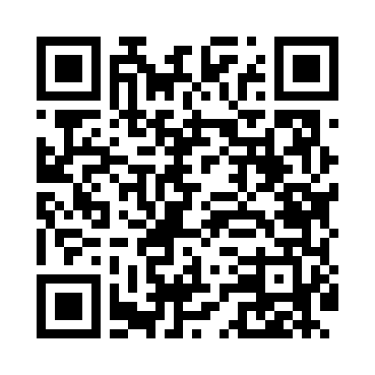
Номер товарно-транспортной накладной: |  |  | Торговый представитель: Amriyev Muhammad
Поставщик: Toshkent falcon fly 2 |  |  | Телефон торгового представителя: +998972880505
Дата отгрузки: 05.12.2025 |  |  | Контрагент: """" Klient
Дата консигнации: |  |  | Адрес:
Доставщик: |  |  | Телефон:
Телефон доставщика:
Время заказа: 05.12.2025 09:23:42
№ | Штрих-код | Название товаров (работ,услуг) | Количество | Количество в кейсе | Цена | Сумма
 |  |  | 83 |  |  | 150.3
1 | 6903299212335 | Корзина для бумаг металлическая KD06-138,Garb age Can DB-2-136 | 6 | 6 шт. | 1.60 | 9.60
2 | 6985411525486 | Корзина для бумаг металлическая KD06-136,Garb age Can DB-2-137 | 6 | 6 шт. | 1.90 | 11.40
3 | 6903299212328 | Корзина для бумаг металлическая KD06-134,Garb age Can DB-2-135 | 6 | 6 шт. | 1.30 | 7.80
4 | 6937202506020 | Разделочная доска пластмассовая AA43A-M GB-29 -2 | 5 | 5 шт. | 1.70 | 8.50
5 | 6937202506013 | Разделочная доска пластмассовая AA41A-M, GB-2 9-1 | 5 | 5 шт. | 1.30 | 6.50
6 | 6937202506112 | Пластмассовая разделочная доска SY2107, 30×20 см, GB-29-11 | 5 | 5 шт. | 1.40 | 7
7 | 6920240023277 | Коврики напольные для ванной комнаты 50*80CM XP-23-27 | 5 | 5 шт. | 3.80 | 19
8 | 6920240023628 | Коврики напольные для ванной комнаты 40*60CM XP-23-62 | 5 | 5 шт. | 2.20 | 11
9 | 6920240023857 | Коврики напольные для ванной комнаты 58*88 XP -23-85 | 10 | 10 шт. | 3 | 30
10 | 6920240023833 | Коврики напольные для ванной комнаты 50*80CM XP-23-83 | 10 | 10 шт. | 1.20 | 12
11 | 6805019698729 | Коврик для ванны, 43×75 см, DB-98-72 | 10 | 10 шт. | 2.30 | 23
12 | 6950024760036 | Ложка столовая 102-86 | 10 | 10 шт. | 0.45 | 4.50
Итого: 150.3$|->UZS: 1,878,750.00

